Výsledky celkem
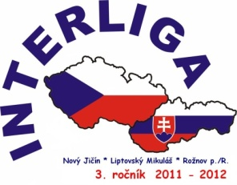 |  | Výsledková listina

Volejbal
Škola | Body za jednotlivá kola - pořadatelé |  |  | Body celkem | Pořadí
 | 1. kolo | 2. kolo | 3. kolo
 | Rožnov p.R. | Lipt. Mikuláš | Nový Jičín
Rožnov p.R. | 3 | 2 | 3 | 8 | I.
Liptovský Mikuláš | 1 | 3 | 2 | 6 | II.
Nový Jičín | 2 | 1 | 1 | 4 | III.

Stolní tenis
Škola | Body za jednotlivá kola - pořadatelé |  |  | Body celkem | Pořadí
 | 1. kolo | 2. kolo | 3. kolo
 | Rožnov p.R. | Lipt. Mikuláš | Nový Jičín
Rožnov p.R. | 1 | 1 | 2 | 4 | III.
Liptovský Mikuláš | 3 | 3 | 3 | 9 | I.
Nový Jičín | 2 | 2 | 1 | 5 | II.

Jízda zručnosti
Škola | Body za jednotlivá kola - pořadatelé |  |  | Body celkem | Pořadí
 | 1. kolo | 2. kolo | 3. kolo
 | Rožnov p.R. | Lipt. Mikuláš | Nový Jičín
Rožnov p.R. | 1 | 1 | 1 | 3 | III.
Liptovský Mikuláš | 3 | 2 | 2 | 7 | II.
Nový Jičín | 2 | 3 | 3 | 8 | I.

Celkové výsledky
Škola | Body za jednotlivá kola - pořadatelé |  |  | Body celkem | Pořadí
 | 1. kolo | 2. kolo | 3. kolo
 | Rožnov p.R. | Lipt. Mikuláš | Nový Jičín
Rožnov p.R. | 5 | 4 | 6 | 15 | III.
Liptovský Mikuláš | 7 | 8 | 7 | 22 | I.
Nový Jičín | 6 | 6 | 5 | 17 | II.

